RESUMEN REPORTE
CUMPLIMIENTO DE DECLARACIONES

Ciudad de México, Lunes, 25 de Enero de 2021

Filtros de Busqueda
Ejercicio Fiscal | Declaración | Tipo Declaración | Estatus Declaración | Área Adscripción | Puesto
2020

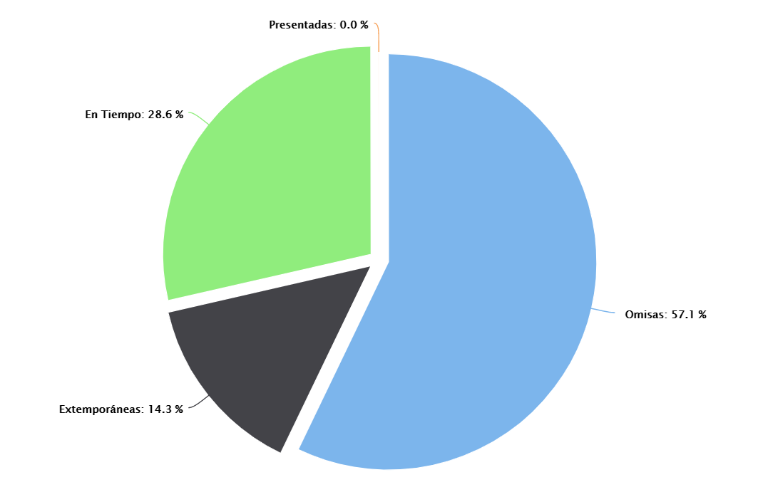
PRESENTADA | 0
OMISA | 4
EN TIEMPO | 2
EXTEMPORANEA | 1

